Resumen de Ponderaciones
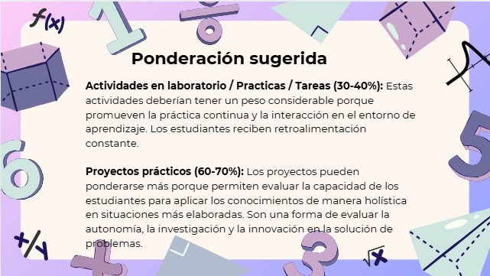
Curso | 667 - Programacion Comercial 1
Ponderacion
Actividades en Clase | Semana 1 | Semana 2 | Semana 3 | Semana 4 | Semana 5 | Semana 6 | Semana 7 | Semana 8 | Semana 9 | Semana 10 | Semana 11 | Total
 | 0 | 0 | 0 | 4 | 0 | 0 | 4 | 0 | 0 | 0 | 12 | 20
Proyectos |  |  |  |  |  |  |  |  |  |  |  | 70
Practicas |  |  |  |  |  |  |  |  |  |  |  | 0
Tareas |  |  |  |  |  |  |  |  |  |  |  | 3
Examen Final |  |  |  |  |  |  |  |  |  |  |  | 0
Total |  |  |  |  |  |  |  |  |  |  |  | 93

Tiempo de Auto Aprendizaje

Proyectos |  |  |  |  |  |  |  |  |  |  |  | 18
Practicas |  |  |  |  |  |  |  |  |  |  |  | 0
Tareas |  |  |  |  |  |  |  |  |  |  |  | 9
Total |  |  |  |  |  |  |  |  |  |  |  | 27

